16
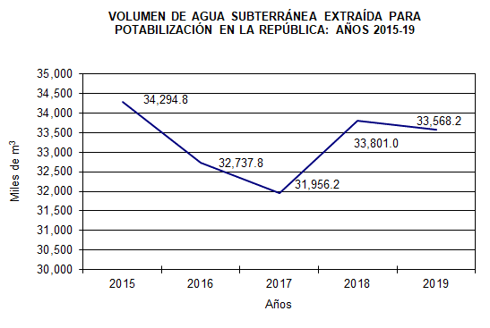
Cuadro 16. VOLUMEN DE AGUA SUBTERRÁNEA EXTRAÍDA PARA
POTABILIZACIÓN EN LA REPÚBLICA, SEGÚN PROVINCIA:
AÑOS 2015-19

Provincia | Volumen de agua subterránea (en miles de m3)

 | 2015 | 2016 | 2017 | 2018 | 2019

TOTAL | 34,294.8 | 32,737.8 | 31,956.2 | 33,801.0 | 33,568.2
Bocas del Toro | 1,036.4 | 508.2 | 572.2 | 549.7 | 595.0
Coclé | 6,846.2 | 6,770.9 | 6,585.1 | 7,294.8 | 7,346.8
Colón | 26.6 | 34.3 | 45.8 | 36.2 | 17.3
Chiriquí | 6,724.5 | 7,115.4 | 6,866.6 | 7,165.6 | 6,518.2
Darién | 750.3 | 1,059.6 | 1,207.5 | 1,272.8 | 1,157.6
Herrera | 2,809.1 | 2,559.7 | 2,614.1 | 2,676.3 | 2,668.1
Los Santos | 3,966.2 | 3,545.7 | 3,795.2 | 4,198.4 | 4,665.8
Panamá | 325.7 | 305.3 | 122.4 | 68.4 | 52.1
Panamá Oeste | 7,094.5 | 6,210.8 | 5,719.0 | 5,791.3 | 5,727.8
Veraguas | 4,715.4 | 4,628.0 | 4,428.3 | 4,747.4 | 4,819.5

Fuente: Instituto de Acueductos y Alcantarillados Nacionales (IDAAN).

